画面遷移図ログイン
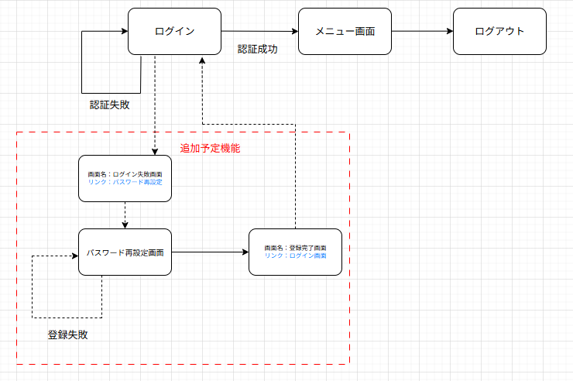
画面遷移図 | システム名 | グループ名 | 作成日 | 担当 | 承認印
 | task_mgmt_system | 57期 | 2025-08-08 | 寺西

画面遷移図メニュー
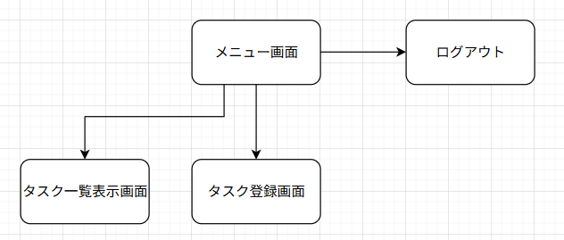
画面遷移図 | システム名 | グループ名 | 作成日 | 担当 | 承認印
 | task_mgmt_system | 57期 | 2025-08-12 | 寺西

詳細クラス図ログイン
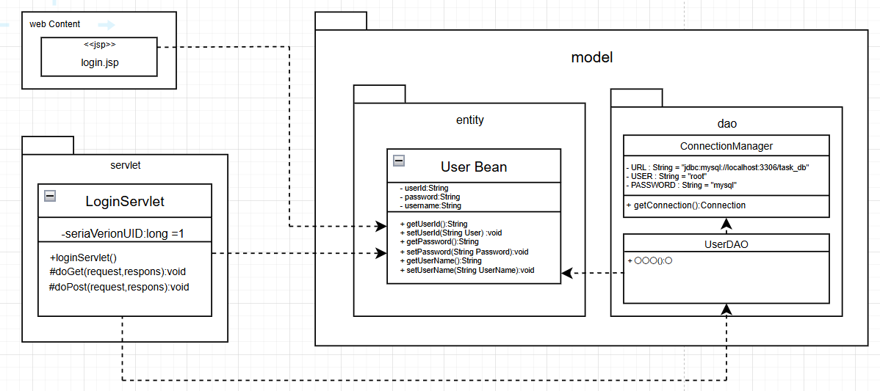
詳細クラス図 | システム名 | グループ名 | 作成日 | 担当 | 承認印
 | task_mgmt_system | 57期 | 2025-08-08 | 寺西

詳細クラス図メニュー
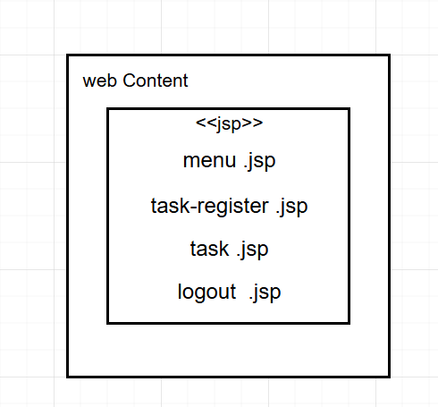
詳細クラス図 | システム名 | グループ名 | 作成日 | 担当 | 承認印
 | task_mgmt_system | 57期 | 2025-08-08 | 寺西

詳細クラス図パスワード
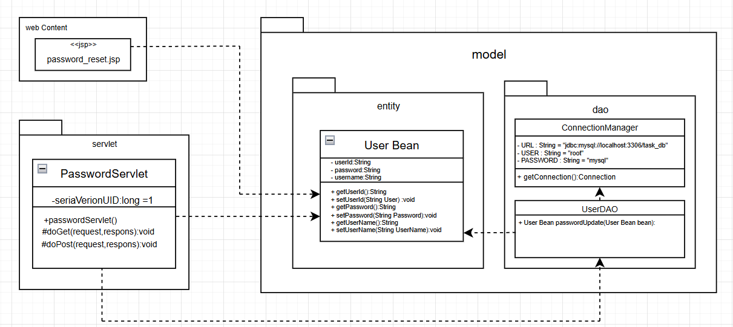
詳細クラス図 | システム名 | グループ名 | 作成日 | 担当 | 承認印
 | task_mgmt_system | 57期 | 2025-08-08 | 寺西

画面設計書ログイン
画面設計書 | システム名 |  | グループ名 |  | 作成日 | 担当 | 承認印
 | task_mgmt_system |  | 57期 |  | 2025-08-12 | 寺西

画面名称
画面レイアウト
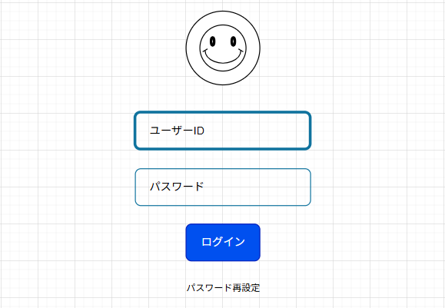

フォーム定義
action | Login Servlet |  |  |  |  | method | Post
識別ID | ラベル | type | name | value | 備考
userId | ユーザーID | text | userId | - | 入力必須、1~50文字以内
password | パスワード | password | password | - | 入力必須、8~16文字以内
submit | - | submit | - | ログイン | 押下時、ログイン判定を実行
href | - | href | - | パスワード再設定 | 押下時、パスワード再設定のページに飛ぶ。

